חישובים
 | שלטים - עיצוב אותיות וספרות - יחסי גדלים (סעיף 2.1.6.3)

חישוב היחסים: לבדיקת עמידה בדרישות התקן יש להזין את הגדלים במקום המיועד (תאים צהובים). התוצאה תתקבל היכן שרשום "תוצאה" או "תוצאות".
 |  |  |  |  |  |  |  |  | ציור 6א בתקן 1918 חלק 4
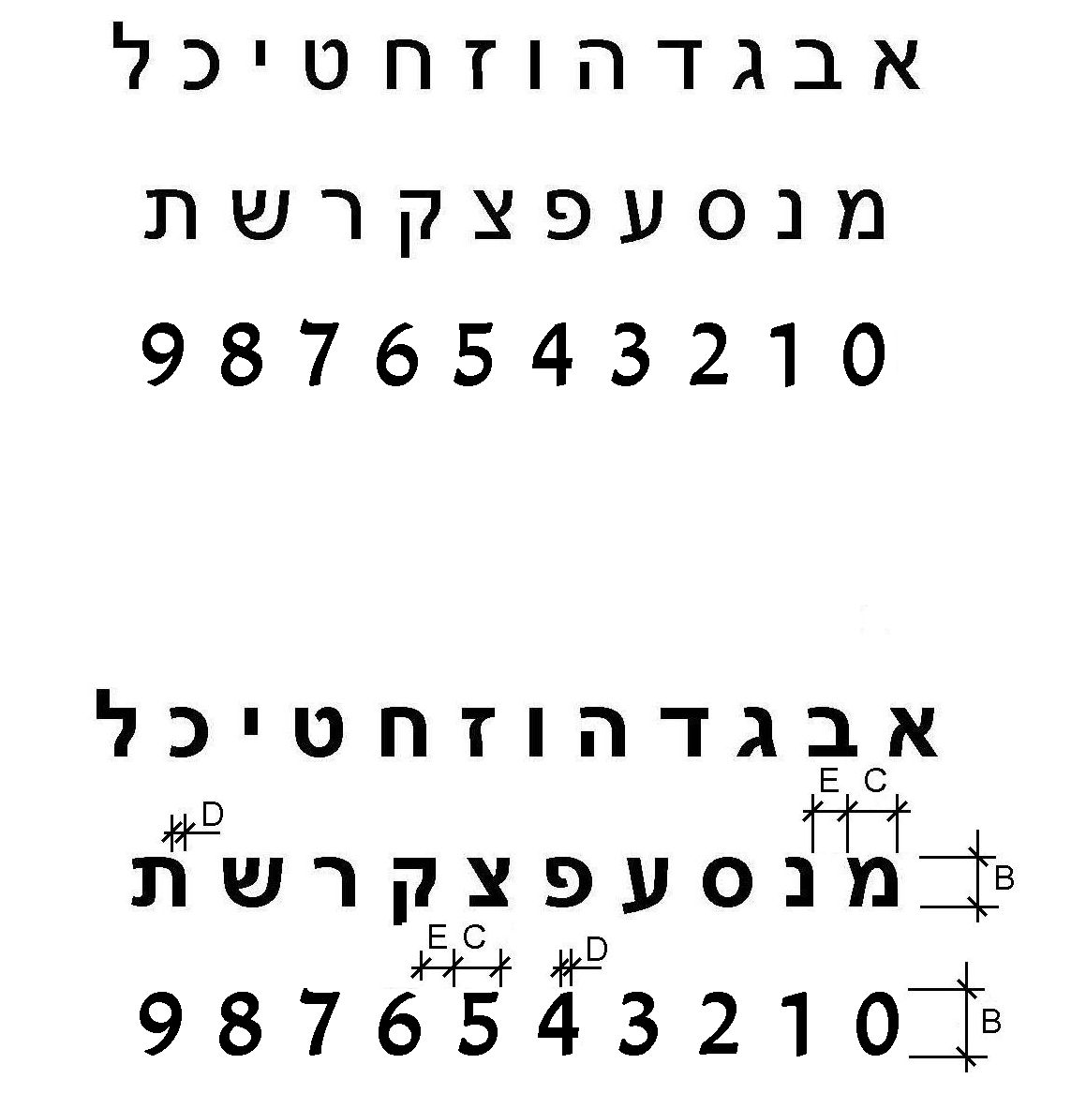

 |  | תחולת המחשבון: על שלטים שפניהם מחזירי אור (אין בהם מקור תאורה פנימי)

סעיף 2.1.6.3(ב) | אותיות וספרות מרובעות - היחס בין עובי הקו של הספרה או האות, לגובהה:

 |  | עובי (D, מ"מ): | 1 | גובה (B, מ"מ): | 20 | תוצאה: | 5% | לא תקין

סעיף 2.1.6.3(ג) | היחס בין רוחב אות או ספרה לבין גובהה (באותיות וספרות מרובעות)

 |  | רוחב (C, מ"מ): | 12 | גובה (B, מ"מ): | 20 | תוצאה: | 60% | תקין

סעיף 2.1.6.3(ד) | היחס בין המרווח האופקי בין האותיות שבאותה מילה או הספרות שבאותו מספר, לגובהן

 |  | מרווח אופקי (E, מ"מ): | 5 | גובה (B, מ"מ): | 20 | תוצאה: | 25% | תקין

סעיף 2.1.6.3(ה) | היחס בין המרווח האופקי בין המילים או המספרים, לבין המרווח האופקי בין ספרות באותו מספר או האותיות באותה מילה

 |  | מרווח אופקי בין מילים או מספרים (מ"מ): | 20 | מרווח אופקי בין ספרות או אותיות (E, מ"מ): | 10 | תוצאה: | 2 | תקין

סעיף 2.1.6.3(ו) | היחס בין המרווח האנכי בין שורות לבין גובה אותיות או ספרות

 |  | מרווח אנכי בין שורות (מ"מ): | 17 | גובה אות או ספרה (B, מ"מ): | 20 | תוצאה: | 85% | תקין

 |  | שלט מישושי

סעיף 2.1.8.1(ג) | היחס בין רוחב אות או ספרה לבין גובהה (באותיות וספרות מרובעות)

 |  | רוחב (C, מ"מ): | 12 | גובה (B, מ"מ): | 20 | תוצאה: | 60% | תקין

